关系图
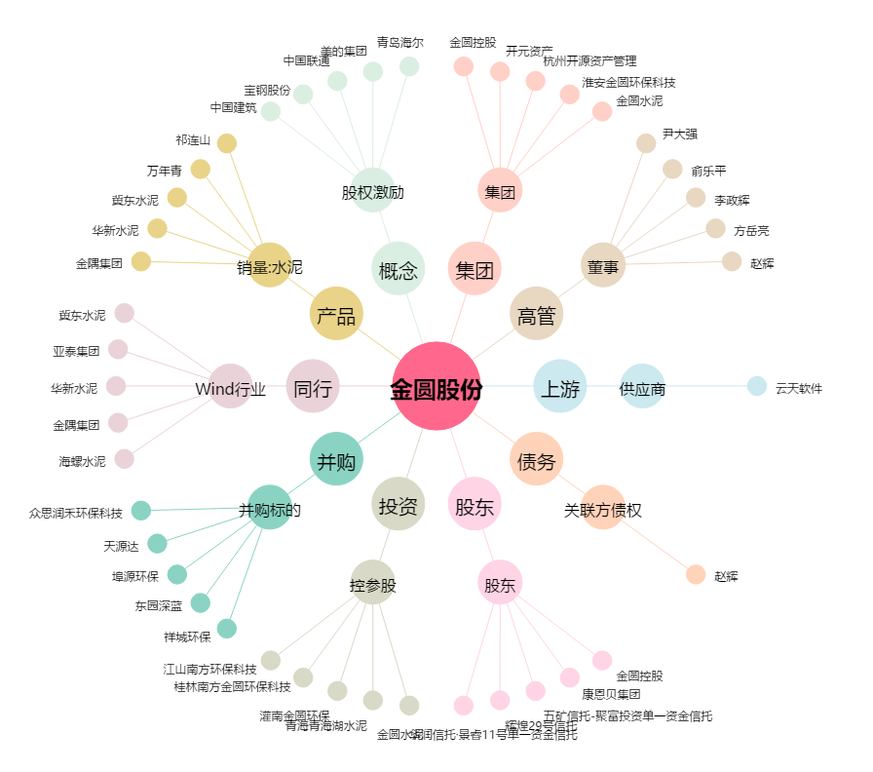
金圆股份[000546.SZ] - 关系概览图

